Sheet1
 |  |  |  |  | 公司名称：xx公司
序号 | 名称 | 尺寸 | 单位 | 数量 | 品牌型号 | 尺寸 | 实物图片 | 单价 | 合计
1 | 冰箱1 | 112L（474*505*1050mm） | 台 | 10 | 美的(Midea) 112升双开门小型冰箱 BCD-112CM | aa*bb*cc | 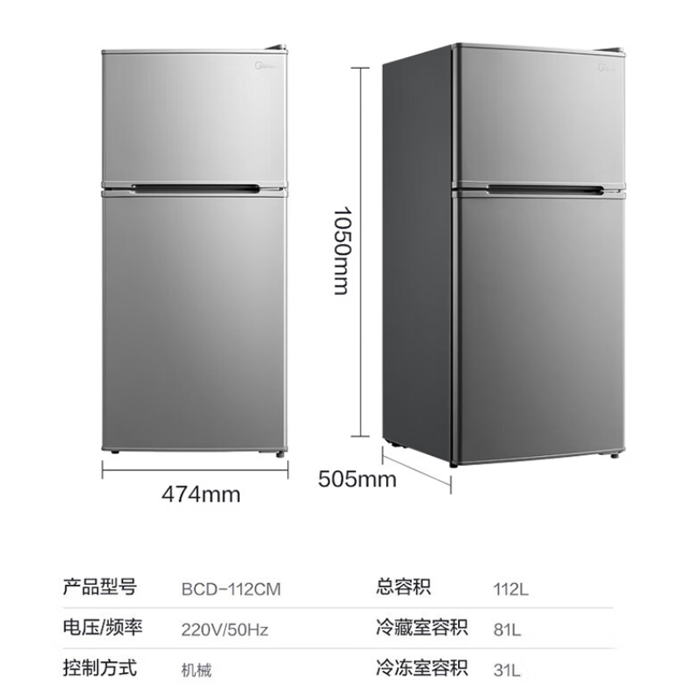 | 150 | 1500 | 此为例子
2 | 冰箱2 | 172L（520*610*1505mm） | 台 | 1 |  |  |  |  | 0
3 | 电视 | 43寸(955.3*556.3mm) | 台 | 10 |  |  |  |  | 0
4 | 挂壁式吹风机 | 170*110*190mm | 台 | 10 |  |  |  |  | 0
5 | 吹风机 |  | 个 | 1 |  |  |  |  | 0
6 | 微波炉 | 20L(456*395*271mm） | 台 | 1 |  |  |  |  | 0
合计： |  |  |  |  |  |  |  | 1500
备注：以上需求预算中包括但不限于完成本项目所有服务内容的费用，包括人工费、检验费、安装费、材料费、设备使用费、各种税务费、必须的辅助材料费及合同实施过程中不可预见费用等全部费用。

